Название 1-3
Урок 1 часть 1 |  | Vue
Установка и настройка проекта
npm install -g @vue/cli |  | Установка командной строки
vue create vp | Вариант 1 | Создание нового проекта (через cli)
 |  | space - выбрать enter - принять
 | Пример настройки проекта package.json
vue ui | Вариант 2 | Создание нового проекта (через ui)
npm run serve |  | Запуск проекта | 00 27 00
npm i | yarn install | Установка зависимостей | 00 27 29
 |  | Настройки линтера | 00 28 59
 |  | Трансформирует код в более раннюю версию
 |  | Установка через yarn Важно! Если установка через npm, то будет файл package lock
 |  | Папка где лежат изображения стили
main.js |  | Входной файл проекта Используется, когда мы хотим что-то подключить или изменить | 00 31 00
 | 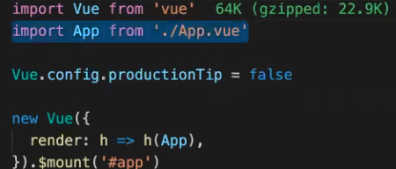 | импортируем Vue импортируем корневой компонент App дальше идет создание инстанса Vue, в котором есть метод render, в который мы передаем компонент. В этом методе мы говорим Смонтируй мне этот компонент | 00 31 41
Vue devtools |  |  | 00 36 53
Шаг 1 | 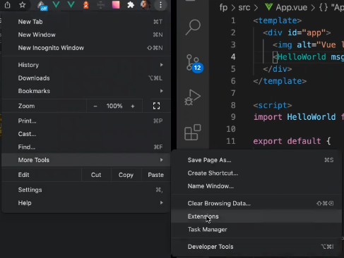
Шаг 2 | 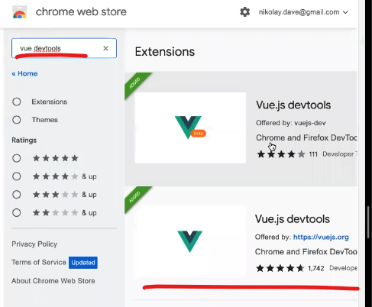

Урок 1 часть 1 |  | Структура компонента
Структура компонента
template |  | Размещена html разметка
 |  | Важно! Всегда должен быть рутовый тэг.
 |  | Шаблонизация {{ имя переменной }} | 00 42 00
style
 |  | scoped - отключает приоритетность стилей родительских тэгов и компонентов
script |  | Здесь расположена вся логика работы компонента
импорт компонентов | Компонент App.vue | import HelloWorld from "./components/HelloWorld.vue"; Шаг 1 импортировать компонент export default { name: "App", //имя текущего компонента components: { HelloWorld, //Шаг 2: указать в используемых компонентов }, };
props | Компонент App.vue | <template> <img alt="Vue logo" src="./assets/logo.png" /> <HelloWorld msg="Welcome to Your Vue.js App" /> </template>
 | Компонент HelloWorld.vue (дочерний) | <script> export default { name: "HelloWorld", props: { msg: String, }, }; </script>
data() | Инициализация данных Важно! This является объектом, который модержит все переменные из data() | Инициализация данных export default { data() { return { message: "Привет, Vue", }; }, }; | <template> <div class="hello"> {{ message }} </div> </template>
methods |  | methods: { onClickButton() { console.log("clicked btn"); }, }, | <button v-on:click="onClickButton">Click me</button> <button @click="onClickButton">Click me</button>
 |  | methods: { onInputFocus() { console.log("is focused"); }, onBlur() { console.log("blur"); } } | <input type="text" @focus="onInputFocus" @blur="onBlur">
computed |  |  | Урок 2 - 01 08 00
 | Важно! Рекомендуется размещать сразу же после секции data(), так как данное свойство по сути содержит данные из кэша | Вычисляемые свойства нужны для того, чтобы один раз вычислить изменения, которые у нас затянуты из date() свойств, а затем закэшировать их результат.
 | computed: { fullName() { return this.firstName + ' ' + this.lastName; // Кэшируется } }, methods: { getFullName() { return this.firstName + ' ' + this.lastName; // Вызывается каждый раз } } | methods: { fib(n) { return n <= 1 ? n : this.fib(n - 1) + this, fib(n - 2) } }, computed: { fib1() { return this.fib(this.operand1); }, fib2() { return this.fib(this.operand2); } }
 |  | Дополнительно! Computed свойства позволяют выносить сложную логику из шаблонов, делая код чище и читаеме
 |  | <p>{{ (user.firstName + ' ' + user.lastName).toUpperCase() }}</p> | <p>{{ fullName }}</p>
Директивы
v-on: click="" @click="" |  | Указывается функция со скриптом
 |  | <button v-on:click="onClickButton">Click me</button> <button @click="onClickButton">Click me</button>
v-on: focus="" @focus=""
 |  | <input type="text" @focus="onInputFocus" @blur="onBlur"> | 00 53 41
v-model
v-model="" |  | Назначение: v-model используется для двусторонней привязки данных, обычно с элементами форм, такими как input, textarea, select. Как работает: v-model связывает значение элемента формы с данными Vue. Если данные изменяются, элемент формы обновляется, и наоборот — если пользователь вводит данные в элемент формы, данные Vue также обновляются.
v-model.number="" |  | Может преобразовывать вводимые значения в числа итд | 01 10 00
Очень важно! Для преобразования в числа необходимо также указывать <input type="number" xv-model.number="value"/> | <div> <div class="display"> <input v-model.number="operand1" type="number"> <input v-model.number="operand2" type="number"> = {{ result }} </div> <div> <button @click="sum">+</button> <button @click="substract">-</button> <button @click="divide">/</button> <button @click="multiply">*</button> </div> </div> | methods: { sum() { this.result = this.operand1 + this.operand2; }, substract() { this.result = this.operand1 - this.operand2; }, divide() { this.result = this.operand1 / this.operand2; }, multiply() { this.result = this.operand1 * this.operand2; }, }
v-bind
v-bind:value="" :value="" |  | Назначение: v-bind используется для односторонней привязки данных к атрибутам HTML-элементов или компонентов. Как работает: Когда вы используете v-bind, значение атрибута элемента будет связано с данными из экземпляра Vue. Если данные изменяются, атрибут элемента также обновляется, но изменения в элементе (например, ввод пользователя) не влияют на данные. | 01 01 00
 |  | <input v-model="operand1"> <input v-model="operand2"> <input v-bind:value="operand3" @input="onChangeInput($event)">

Урок 2 часть 1 |  | Структура компонента
Директивы
Ветвление
v-if | <template v-if="result < 0">Результат меньше 0</template> | Работает с dom деревом. Если отработает условие, то встроит элемент в dom дерево и исполнит его. | 00 23 00
v-show | Важно! Template не является dom элементом, поэтому на него невозможно повесить свойство style, соответственно show не будет работать | Работает со свойством display. Если отрабатывает условие, то он ставит display: true. То есть, если в таком компоненте существует определенная логика, то она исполнится сразу после отрисовки страницы. V-show исполняет, но не показывает компонент
:disabled="operand2==="/" && operand2 === 0" |  | Отключает кнопку при определенном условии | 00 48 28
:title=`Операция ${operan}` |  | При наваедении на определенный жлемент, появляется дополнительное окно с подсказкой
key |  |  | 00 36 54
 | v-for рендерит список элементов. :key="item.id" указывает Vue, что каждый элемент списка должен быть уникально идентифицирован по своему id. | В Vue.js key — это специальный атрибут, который используется для управления поведением Vue при рендеринге списков или динамических элементов. Он помогает Vue идентифицировать элементы и оптимизировать процесс обновления DOM.
 |  | Как работает key? Идентификация элементов: Vue использует key, чтобы отслеживать, какой элемент в DOM соответствует какому элементу в массиве данных. Оптимизация обновлений: Если данные изменяются, Vue может переиспользовать существующие элементы DOM, а не пересоздавать их с нуля, что улучшает производительность. Правильное поведение анимаций: key помогает Vue правильно применять анимации при изменении списка.
 |  | Правила использования key Уникальность: Ключи должны быть уникальными в пределах одного списка. Стабильность: Ключи не должны изменяться со временем (например, не используйте случайные числа или индексы, если данные могут измениться). Используйте уникальные идентификаторы: Лучше всего использовать уникальные поля данных, такие как id.
Циклы |  |  | 00 36 49
vi-for="() in array" | <div v-for="(item,index) in myCollection" :key="index">{{ item }}</div> | Вывод массива
Проход по array |  | Вариант более уникального key - array <div v-for="(item,index) in myCollection" :key="`list_${index}">{{ item }}</div>
Проход по object | logs:{} | Вариант более уникального key - object <div v-for="(key, item, index) in logs" :key=key>{{ key }}- {{ item }} - {{ index }}</div> date() { logs : {} } methods: { this.logs[Date.now()] = `${this.operand1}` ; } Очень важно! Vue будет реактивно изменять только те свойства, которые ему определены в data(). Если ни одно из вложенных свойств object предварительно не поределено, то vue будет обновлять информацию об объекте только после обновления item объекта (см ниже)
Проход по object | Вариант 1 user:{ role: '', name: '', } | Очень важно! В данном случае внутренние свойства объекта определены и будут учтены при каждом их обновлении в скрипте
 | Вариант 2 | const key = Date.now() cost value = `${this.operand1}` this.$set(this.logs, key, value) Прямая установка реактивного обновления объекта

Урок 3 часть 1 |  | Создание и монтирование компонента
Создание и монтирование компонента |  |  | 00 13 00
 |  | export default { data() { return { message: 'Hello, Vue!' }; }, beforeCreate() { console.log('beforeCreate'); }, created() { console.log('created'); }, beforeMount() { console.log('beforeMount'); }, mounted() { console.log('mounted'); }, beforeUpdate() { console.log('beforeUpdate'); }, updated() { console.log('updated'); }, beforeUnmount() { console.log('beforeUnmount'); }, unmounted() { console.log('unmounted'); }, errorCaptured(err, vm, info) { console.error('Error captured:', err, info); } };
1. Создание (Initialization) |  | На этом этапе компонент инициализируется, но еще не добавлен в DOM.
beforeCreate() |  | Вызывается сразу после инициализации компонента. На этом этапе данные (data), методы (methods) и события (events) еще не доступны. может использоваться для создания асинхронного запроса, который будет долго высчитываться, а результат будет положен в компонент допустим отправить данные на сервер, что пользователь открыл этот компонент
created() |  | Вызывается после того, как компонент создан. На этом этапе данные (data), методы (methods) и события (events) уже доступны, но DOM еще не сгенерирован.
2. Монтирование (Mounting)
beforeMount() |  | Вызывается перед тем, как компонент будет вставлен в DOM. На этом этапе шаблон скомпилирован, но элемент еще не отображен в DOM.
mounted() |  | Вызывается после того, как компонент был добавлен в DOM. На этом этапе можно работать с DOM-элементами.
 | Вариант 2 повесить обработчик события | methods: { mouseOver() { console.log("Hovered on button"); } }, mounted() { const btn = this.$el.querySelector('button') if(btn){ btn.addEventListener('mouseover', this.mouseOver) } }
3. Обновление (Updating)
beforeUpdate() |  | Вызывается перед тем, как компонент будет перерендерен из-за изменения данных. На этом этапе DOM еще не обновлен. | 00 21 00
updated() |  | Вызывается после того, как компонент был перерендерен. На этом этапе DOM обновлен.
4. Размонтирование (Unmounting) |  | На этом этапе компонент удаляется из DOM.
beforeUnmount() |  | Вызывается перед тем, как компонент будет удален из DOM. На этом этапе компонент еще существует, и с ним можно работать.
 | Вариант 2 отписаться от обработчика события | beforeUnmount() { const btn = this.$el.querySelector('button') if (btn) { btn.removeEventListener('mouseover', this.mouseOver) } }, | 00 26 44
unmounted() |  | Вызывается после того, как компонент был удален из DOM. На этом этапе все дочерние компоненты также удалены.
 |  | В Vue.js unmount компонента (т. е. его удаление из DOM) можно осуществить несколькими способами. Вот основные подходы:
Наиболее рекомендуемый и простой способ unmount компонента — это использование директивы v-if. Она обеспечивает декларативное управление жизненным циклом компонента и легко интегрируется в логику приложения. | Способ 1 Использование v-if директивы Использование $destroy (устаревший способ) В Vue 2.x можно было использовать метод $destroy для принудительного уничтожения компонента. Однако в Vue 3 этот метод был удален, и рекомендуется использовать v-if или другие подходы. | <template> <div> <button @click="toggleComponent">Toggle Component</button> <MyComponent v-if="isVisible" /> </div> </template> <script> import MyComponent from './MyComponent.vue'; export default { components: { MyComponent, }, data() { return { isVisible: true, }; }, methods: { toggleComponent() { this.isVisible = !this.isVisible; }, }, }; </script>
 | Способ 2 Использование key атрибута | Изменение значения key у компонента заставляет Vue удалить старый компонент и создать новый. Это может быть полезно для принудительного unmount и remount компонента. <template> <div> <button @click="remountComponent">Remount Component</button> <MyComponent :key="componentKey" /> </div> </template> <script> import MyComponent from './MyComponent.vue'; export default { components: { MyComponent, }, data() { return { componentKey: 0, }; }, methods: { remountComponent() { this.componentKey += 1; // Изменение ключа приведет к unmount и remount компонента }, }, }; </script>
 | Способ 3 Динамические компоненты с <component> | Вы можете использовать специальный компонент <component> с динамическим значением is, чтобы управлять отображением компонентов. Если значение is становится null или изменяется на другой компонент, текущий компонент будет удален. <template> <div> <button @click="toggleComponent">Toggle Component</button> <component :is="currentComponent" /> </div> </template> <script> import MyComponent from './MyComponent.vue'; export default { data() { return { currentComponent: 'MyComponent', }; }, components: { MyComponent, }, methods: { toggleComponent() { this.currentComponent = this.currentComponent ? null : 'MyComponent'; }, }, }; </script>

5. Ошибки (Error Handling)
errorCaptured() |  | Вызывается, когда ошибка捕获 (перехвачена) в дочернем компоненте. Этот хук позволяет обрабатывать ошибки на уровне родительского компонента.

Урок 3 часть 2 |  | Объект this компонента, или что такое $
Объект this
this.$el |  | возвращает dom дерево текущего компонента. Может быть использовано: this.$el.querySelector() | 00 19 09
this.$emit('addNewPayment', { data, 'asdasd', 1000}); |  | Прокидывание данных от дочернего элемента к родителю
this.$root |  | Ссылка на корневой экземпляр Vue, который был создан при инициализации приложения. Это полезный инструмент для доступа к данным, методам или свойствам корневого компонента из любого дочернего компонента в иерархии приложения.
 | Когда использовать this.$root? | Прототипирование: В небольших приложениях или прототипах, где нет необходимости в сложной системе управления состоянием (например, Vuex или Pinia). Глобальные данные или методы: Если у вас есть данные или методы, которые должны быть доступны во всем приложении, и вы не хотите использовать глобальное хранилище. Быстрый доступ: Когда нужно быстро получить доступ к данным или методам корневого компонента без передачи их через props или события. | Альтернативы: Props и события: Для передачи данных между родительскими и дочерними компонентами. Provide/Inject: Для передачи данных глубоко вложенным компонентам. Vuex/Pinia: Для управления глобальным состоянием приложения.

props |  |  | 00 37 04
Прокидывание данных от родителя к дочернему элементу | Применение! (Короткое пояснение - используются компонентами, которые рендерят информацию) | В Vue.js props (сокращение от "properties") — это механизм для передачи данных от родительского компонента к дочернему. Props позволяют создавать переиспользуемые компоненты, которые могут принимать данные извне и динамически изменять свое поведение или отображение.
 |  | Очень важно! Во Vue.js props (свойства) являются однонаправленным потоком данных, то есть они передаются от родительского компонента к дочернему, и их нельзя изменять напрямую в дочернем компоненте. Это сделано для того, чтобы обеспечить предсказуемость и избежать побочных эффектов в приложении.
 | 1. Объявление props в дочернем компоненте | В дочернем компоненте вы можете объявить props, которые он ожидает получить от родительского компонента. Это можно сделать двумя способами:
 | Массив строк (простой способ): | export default { props: ['title', 'description'], };
 | Объект с валидацией (рекомендуемый способ): | export default { props: { title: { type: String, required: true, // Пропс обязателен }, description: { type: String, default: 'Описание отсутствует', // Значение по умолчанию }, rating: { type: Number, validator(value) { return value >= 0 && value <= 5; // Кастомная валидация }, }, }, };
 | 2. Передача props из родительского компонента | Родительский компонент передает данные дочернему через атрибуты. Например:
 | Статические значения: передаются как строки (например, title="Заголовок"). Динамические значения: передаются через v-bind (например, :rating="4"). | <template> <div> <ChildComponent title="Заголовок" description="Это описание" :rating="4" /> </div> </template> <script> import ChildComponent from './ChildComponent.vue'; export default { components: { ChildComponent, }, }; </script>
Пример
 | <main> <PaymentsDisplay :items="paymentsList" /> </main> My personal costs { "date": "28.03.2020", "category": "food", "value": 169 } { "date": "24.03.2020", "category": "transport", "value": 360 } { "date": "24.03.2020", "category": "food", "value": 532 } <main> <PaymentsDisplay items="paymentsList" /> </main> My personal costs p a y m e n t s L i s t <main> <PaymentsDisplay :items="['1','2','3']" /> </main> | components: { PaymentsDisplay, }, data() { return { show: true, paymentsList: [] }; }, methods: { fetchData() { return [ { date: '28.03.2020', category: "food", value: 169, }, { date: '24.03.2020', category: "transport", value: 360, }, { date: '24.03.2020', category: "food", value: 532, }, ]; }, }, created() { this.paymentsList = this.fetchData() },
Что делать, если нужно изменить значение, переданное через props? |  | Очень важно! Во Vue.js props (свойства) являются однонаправленным потоком данных, то есть они передаются от родительского компонента к дочернему, и их нельзя изменять напрямую в дочернем компоненте. Это сделано для того, чтобы обеспечить предсказуемость и избежать побочных эффектов в приложении.
 |  | Использовать локальные данные: Создайте локальную переменную в дочернем компоненте (например, в data), которая будет инициализирована значением из props. Затем работайте с этой локальной переменной. <template> <div> <input v-model="localValue" /> </div> </template> <script> export default { props: ['value'], data() { return { localValue: this.value, // Инициализация локальной переменной }; }, watch: { value(newVal) { this.localValue = newVal; // Обновление локальной переменной при изменении props }, }, }; </script> | Использовать события: Если изменение props должно повлиять на родительский компонент, используйте событие ($emit), чтобы уведомить родительский компонент о необходимости изменения данных. <template> <div> <input :value="value" @input="updateValue" /> </div> </template> <script> export default { props: ['value'], methods: { updateValue(event) { this.$emit('input', event.target.value); // Отправка события родителю }, }, }; </script>
 |  | Использовать вычисляемые свойства (computed): Если вам нужно преобразовать значение props, используйте вычисляемые свойства. Они зависят от props, но не изменяют их. <template> <div> {{ computedValue }} </div> </template> <script> export default { props: ['value'], computed: { computedValue() { return this.value.toUpperCase(); // Пример преобразования }, }, }; </script> | Родительский компонент будет обрабатывать событие и обновлять данные: <template> <div> <ChildComponent :value="parentValue" @input="parentValue = $event" /> </div> </template> <script> import ChildComponent from './ChildComponent.vue'; export default { components: { ChildComponent, }, data() { return { parentValue: '', }; }, }; </script>
emit |  |  | 00 55 36
Прокидывание данных от дочернего элемента к родителю | Применение! (Короткое пояснение - используются компонентами, которые собирают информацию) В случаях, когда пользователь вводит какую-то допонительную информацию или добавляет данные. В этом случае компонент, в котором была перехвачена информация пользователя передает ее выше родительским компонентам для передачи в компоненты, которые выведут новую информацию. | Для успешного прокидывания данных от дочернего компонента к родительскому важно установить кастомное событие в родительском компоненте (подписать его через v-on), а также прокинуть через это событие в дочернем компоненте
 |  | Родительский компонент | Дочерний компонент
 | addNewPayment - название кастомного события, которое станавливается в виде подписки на событие в родительском компоненте, а также в качестве аргумента $emit () дочернего компонента addToPaymentList - название метода родительского компонента, которые должен быть вызван с параметрами, которые передает дочерний элемент | <main> <AddPaymentForm @addNewPayment="addToPaymentList"/> <PaymentsDisplay :items="paymentsList" /> </main> methods: { addToPaymentList(data) { // this.paymentsList.push(data); this.paymentsList = [...this.paymentsList, data] }, }, | methods: { onClick() { const data = { date: this.date || this.getCurrentDate, category: this.category, value: this.value, }; this.$emit('addNewPayment', data); } }
 |  |  | methods: { onClick() { const data = { date: this.date || this.getCurrentDate, category: this.category, value: this.value, }; this.$emit('addNewPayment', { data, 'asdasd', 1000}); } }

Урок 3 часть 3 |  | Изменения в массиве
Изменение массива
Добавление элемента в конец массива | Обычно в method | addToPaymentList(data) { this.paymentsList.push(data); //способ 1 this.paymentsList = [...this.paymentsList, data] //способ 2 }, | Урок 3 - 00 57 09
Добавление элемента по индексу | Обычно в store - mutations Способ 1 editPaymentListFirstElement(state, payload){ Vue.set(state.paymentsList, 0 , payload) } Способ 2 state.paymentsList[0] = payload state.paymentsList = [...state.paymentsList] | В Vue 2 метод Vue.set() использовался для добавления новых реактивных свойств к объектам или элементам к массивам. Это было необходимо, потому что Vue 2 не мог автоматически отслеживать добавление новых свойств или изменение массива по индексу. Vue.set(this.someObject, 'newProperty', 'value'); Vue.set(this.someArray, index, newValue); | Урок 4 - 00 57 00

Урок 4 часть 1 |  | Vuex
Зачем нужен Vuex? |  |  | 00 15 00
 | Pinia - более современный аналог https://pinia.vuejs.org/ | 1 Централизованное управление состоянием: Все данные хранятся в одном месте (store), что упрощает их отслеживание и отладку. 2 Синхронизация данных между компонентами: Компоненты могут получать доступ к общим данным без необходимости передачи их через цепочку props и events. 3 Предсказуемость изменений: Vuex обеспечивает строгие правила для изменения состояния, что делает код более предсказуемым и легким для понимания. 4 Инструменты разработчика: Vuex интегрируется с Vue Devtools, что позволяет легко отслеживать изменения состояния и отлаживать приложение.
Основные концепции Vuex
State:
 | const store = new Vuex.Store({ state: { count: 0, }, }); | Это объект, который содержит все данные приложения. State является "единственным источником истины" (single source of truth).
Getters:
 | const store = new Vuex.Store({ state: { todos: [ { id: 1, text: 'Learn Vue', done: true }, { id: 2, text: 'Learn Vuex', done: false }, ], }, getters: { doneTodos(state) { return state.todos.filter(todo => todo.done); }, }, }); | Это функции, которые позволяют получать вычисляемые данные из state. Они похожи на вычисляемые свойства (computed properties) в компонентах Vue. Очень важная особенность! Геттеры являются функциями, однако в других компонента, при обращении к ним, не нужно вызывать их, достаточно указать название функции геттера бе скобок (callback)
Создание getter |  | getPaymentsListFullValuePrice: state => { return state.paymentsList.reduce((acc,cur)=>acc + cur.value,0) }, getPaymentsList: state => state.paymentsList, | Примечание! Стрелочные функции позволяют записать код более компактно, особенно если геттер просто возвращает значение.
Обращение к getter |  | <PaymentsDisplay :items="getPaymentsList" /> Современный способ import { mapMutations, mapGetters } from 'vuex' computed:{ ...mapGetters(['getPaymentsList']), }, async mounted() { if (!this.getCategoryList?.length) { await this.fetchCategory(); this.category = this.getCategoryList[0] } } | <div class="total" v-if="total">Total: {{ total }}</div> Старый способ computed:{ total(){ return this.$store.getters.getPaymentsListFullValuePrice } },
Mutations:
 | const store = new Vuex.Store({ state: { count: 0, }, mutations: { increment(state) { state.count++; }, }, }); | Это функции, которые изменяют состояние (state). Мутации должны быть синхронными и являются единственным способом изменения состояния. | синхронные
Создание мутации |  | Любой метод в мутациях имеет два аргумента state - ссылка на данные в state payload - те данные, которые хотим присвоить const store = createStore({ state: { paymentsList:[] }, mutations: { setPaymentsListData(state, payload) { state.paymentsList = payload; }, }, });
Обращение к мутации | Компонент, в котором необходимо вызвать мутацию | Современный способ import { mapMutations, mapGetters } from 'vuex' methods: { ...mapMutations(['setPaymentsListData']), //импортируем мутации - методы мутаций } created() { this.setPaymentsListData(this.fetchData()) //обращаемся к методам мутаций }, | Старый способ created() { this.$store.commit('setPaymentsListData', payload) },
 | Переименование методов мутаций | methods: { ...mapMutations({ addPayment: 'setPaymentsListData'}), }
Actions: |  |  | 01 00 00
 | const store = new Vuex.Store({ state: { count: 0, }, mutations: { increment(state) { state.count++; }, }, actions: { incrementAsync({ commit }) { setTimeout(() => { commit('increment'); }, 1000); }, }, }); | Это функции, которые выполняют асинхронные операции и затем вызывают мутации. Actions не изменяют состояние напрямую, а только вызывают мутации. | async
Создание action | actions: { // fetchData(context){ // new Promise().then(res=>context.commit('setPaymentsListData',res)) // }, fetchData({commit}) { return new Promise((resolve)=>{ setTimeout(()=>{ const items = [] for (let i = 1; i < 101; i++) { items.push({ date: '28.03.2020', category: "food", value: i, id:i, }) } resolve(items) }, 2000) }).then((res)=> commit('setPaymentsListData', res)) }, }, | actions: { // Способ 1 // fetchData(context){ // new Promise().then(res=>context.commit('setPaymentsListData',res)) // }, //Способ 2 fetchData({commit,state,getters}){ new Promise().then(res=>commit('setPaymentsListData',res)) } },
Обращение к action |  | Современный способ import { mapMutations, mapGetters ,mapActions} from 'vuex' ...mapActions({ fetchDataStore: 'fetchDataStore' }), created() { this.fetchDataStore(); }, | Старый способ created() { // this.setPaymentsListData(this.fetchData()) this.$store.dispatch('fetchData') },
Modules:
 | const moduleA = { state: { ... }, mutations: { ... }, actions: { ... }, getters: { ... }, }; const store = new Vuex.Store({ modules: { a: moduleA, }, }); | Vuex позволяет разделять хранилище на модули, что упрощает управление большими приложениями. Важно! Каждый модуль может содержать собственные state, getters, mutations и actions.
Установка Vuex
 |  | npm install vuex # или yarn add vuex
Настройка Vuex |  | Vue 2 | Vue 3
main.js | Подключите хранилище к корневому экземпляру Vue: | import Vue from 'vue'; import App from './App.vue'; import store from './store'; new Vue({ store, render: h => h(App), }).$mount('#app'); | import { createApp } from 'vue' import App from './App.vue' import store from './store' const app = createApp(App); // app.use(router); // Использование Vue Router app.use(store); // Использование Vuex app.mount('#app');
Создание хранилища: | Создайте файл store.js и настройте хранилище | import Vue from 'vue'; import Vuex from 'vuex'; Vue.use(Vuex); const store = new Vuex.Store({ state: { count: 0, }, mutations: { increment(state) { state.count++; }, }, actions: { incrementAsync({ commit }) { setTimeout(() => { commit('increment'); }, 1000); }, }, getters: { doubleCount(state) { return state.count * 2; }, }, }); export default store; | import { createStore } from 'vuex'; const store = createStore({ state: { count: 0, }, mutations: { increment(state) { state.count++; }, }, actions: { incrementAsync({ commit }) { setTimeout(() => { commit('increment'); }, 1000); }, }, getters: { doubleCount(state) { return state.count * 2; }, }, }); export default store;
Использование Vuex в компонентах: | Доступ к state: this.$store.state.count Вызов мутаций: this.$store.commit('increment') Вызов действий: this.$store.dispatch('incrementAsync') Использование геттеров: this.$store.getters.doubleCount | <template> <div> <p>Count: {{ count }}</p> <p>Double Count: {{ doubleCount }}</p> <button @click="increment">Increment</button> <button @click="incrementAsync">Increment Async</button> </div> </template> <script> export default { computed: { count() { return this.$store.state.count; }, doubleCount() { return this.$store.getters.doubleCount; }, }, methods: { increment() { this.$store.commit('increment'); }, incrementAsync() { this.$store.dispatch('incrementAsync'); }, }, }; </script>

Урок 4 часть 2 |  | Пагинация
Пагинация |  |  | 01 28 15

Урок 5 часть 1 |  | Routing
hash - Нативный подход |  |  | 00 16 00
location | 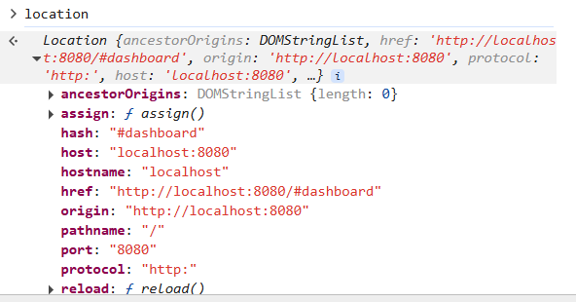 | Объект браузера, содержащий данные о текущей вебстранице | 00 31 44
history | 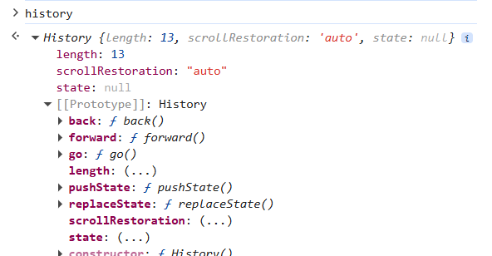 | Объект браузера, содержащий историю переходов по веб-страницам
hashchange | `https://developer.mozilla.org/ru/docs/Web/API/Window/hashchange_event | Событие браузера, которое отвечает за обновление страницы, если у страницы был изменен ее hash mounted(){ this.setPage(); window.addEventListener('hashchange', () => { this.setPage(); }); } | 00 35 52

Урок 5 часть 2 |  | Routing
routing - Нативный подход |  |  | 00 16 00
History: pushState() method | `https://developer.mozilla.org/en-US/docs/Web/API/History/pushState | Метод браузера, который добавляет переход по странице в историю браузера с тремя параметрами: 1 объект с состоянием приложения 2 title обычно пустой (заголовок страницы 3 ссылка, по которой был совершен переход | 00 44 35
 | `https://developer.mozilla.org/ru/docs/Web/API/Window/popstate_event | Событие браузера, которое отвечает за обновление страницы. Событие popstate вызывается, когда изменяется активная запись истории (то есть, когда осуществляются перезоды назад/вперед кнопками истории браузера) mounted() { const links = document.querySelectorAll('a'); links.forEach(link => { link.addEventListener('click', event => { event.preventDefault(); history.pushState({}, '', link.href); this.setPage(); }) }) this.setPage(); window.addEventListener('popstate', () => { this.setPage(); }); } | 00 47 27

Урок 5 часть 3 |  | Routing
routing - Vue Router |  |  | 00 51 00
Установка |  | Версия библиотеки должна совпадать с версией vue
npm install vue-router@3 |  | для vue2
npm install vue-router@4 |  | для vue3
router/index.js |  |  | 00 51 35
 |  | import Vue from 'vue' import VueRouter from 'vue-router' import Dashboard from '@/views/Dashboard.vue' import About from '@/views/About.vue' import NotFound from '@/views/NotFound.vue' Vue.use(VueRouter) const routes = [ { path: '/dashboard', name: 'dashboard', component: Dashboard }, { path: '/about', name: 'about', component: About }, { path: '/notfound', name: 'notfound', component: NotFound }, { path: "*", //все пути, которые не соответствуют выше указанным, будут перенаправлены на notfound component: NotFound //данный путь следует указывать в самом конце } ]; const router = new VueRouter({ mode: 'history', routes, }) export default router
App.js
 | 1 <router-link /> - содержит ссылки на сами компоненты 2 <router-view /> - позволяет отобразить сами компоненты | <header> <router-link to="/dashboard" >Dashboard</router-link> / <router-link to="/about" >About</router-link> / <router-link to="/notFound" >NotFound</router-link> </header> <main> <router-view /> </main>
Программная навигация
 |  | Программная навигация во Vue — это способ изменения маршрута (URL) приложения без использования декларативных элементов, таких как <router-link>. Вместо этого навигация выполняется программно, с помощью методов, предоставляемых Vue Router. | 01:09:00
$router.push() |  | Переход на новый маршрут/URL (аналог <router-link :to="...">).
 |  | // Переход по имени маршрута this.$router.push({ name: 'home' }); //name является переменной, указанной в router/index.js // Переход по пути this.$router.push('/home'); // С параметрами this.$router.push({ path: '/user', query: { id: '123' } }); this.$router.push({ name: 'user', params: { userId: '123' } });
$router.replace() |  | Замена текущего маршрута (без добавления в историю браузера).
 |  | // Без добавления в историю браузера this.$router.replace('/login');
$router.go() |  | Переход вперед/назад по истории (аналог window.history.go())
 |  | // Назад (как history.back()) this.$router.go(-1); // Вперед (как history.forward()) this.$router.go(1);
Где это может пригодиться?
 |  | После авторизации (this.$router.push('/dashboard')).
 |  | При клике на кнопку "Назад" (this.$router.go(-1)).
 |  | После отправки формы (this.$router.replace('/success')).
Пример
 | Важно при использовании программной навигации! Ошибка NavigationDuplicated: Avoided redundant navigation to current location возникает, когда вы пытаетесь программно перейти на тот же самый маршрут, на котором уже находитесь. Vue Router предотвращает избыточную навигацию, чтобы избежать бесконечных циклов. | 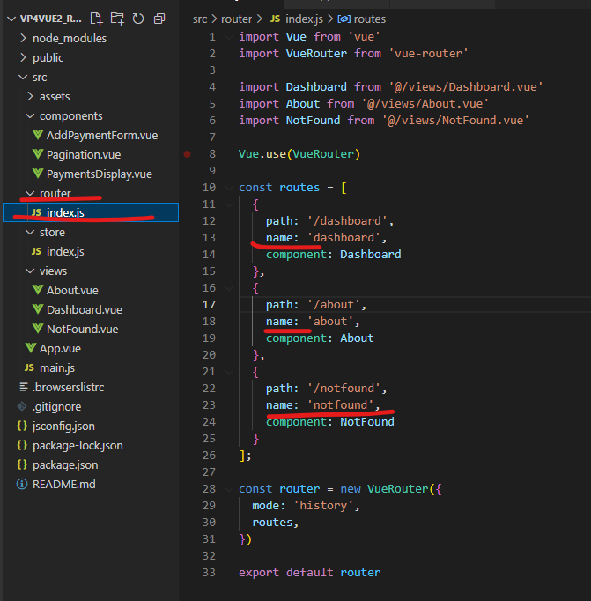 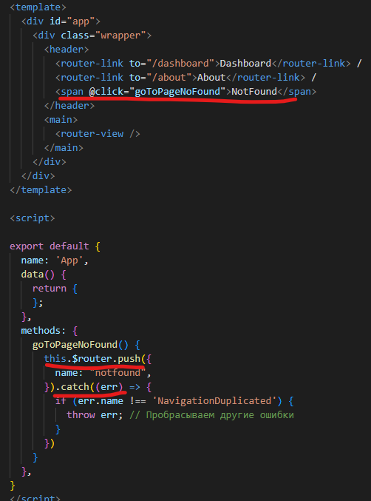
router/index.js
 |  | Установка файлового пути через *. Позволяет переходить на любой ссылке, начинающейся с about в about
 | { path: "*", //все пути, которые не соответствуют выше указанным, будут перенаправлены на notfound component: NotFound //данный путь следует указывать в самом конце } | Установка файлового пути с использованием *. | 01 14 00
Динамические пути |  |  | 01 17 00
$route.params | Компонент Dashboard | async created() { await this.fetchDataStore(); if (this.$route.params?.page) { this.page = this.$route.params?.page; }
 | router/index.js | const routes = [ { path: '/dashboard', name: 'dashboard', component: Dashboard }, { path: '/dashboard/:page', name: 'dashboard', component: Dashboard },
Использование родительских путей |  |  | 01 22 00
 | router/index.js | const routes = [ { path: '/dashboard', name: 'dashboard', component: Dashboard, children: [ { path: '/about', name: 'about', component: About }, ] },
Хуки
router.beforeEach((to,from,next)=>{ }); | to - куда следует перейти from - откуда переход next - обязательная функция которая говорит о том, что если условие удовлетворяется, то вызови next. А next скажет, что заверши этот переход | Хук вызывается перед любым переходом const userAuth = true router.beforeEach((to, from, next) => { if (to.name !== "notfound" && !userAuth) { next({ name: "notfound", //путь, по которому необходимо отправить пользователя, в случае отсутсвия авторизации }) } else { next() //next() без аргументов означает, что переход позволено осуществить по запрошенному пути } }); | 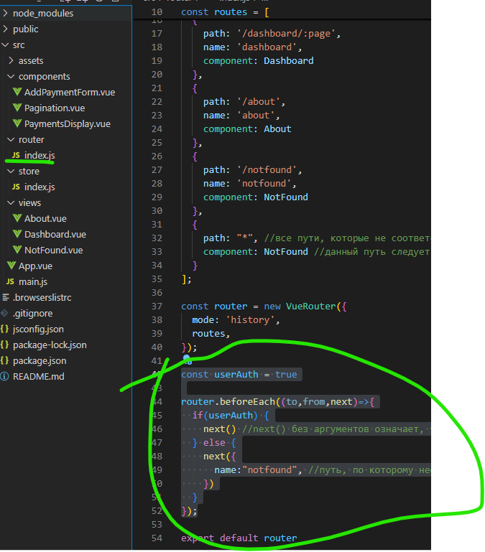
Авторизация | next() – разрешает переход. next(false) – отменяет переход. next('/login') – перенаправляет на другой маршрут. next(new Error()) – вызывает ошибку (обрабатывается в router.onError). | import router from './router'; import store from './store'; router.beforeEach((to, from, next) => { const isAuthenticated = store.getters.isAuthenticated; if (to.meta.requiresAuth && !isAuthenticated) { next('/login'); // Перенаправление, если нужна авторизация } else if (to.path === '/login' && isAuthenticated) { next('/dashboard'); // Уже авторизован — на главную } else { next(); // Разрешить переход } });
Переименование title страницы при переходе на route |  | const getTitleByRoutes = routeName => { return { dashboard: 'Ура, у нас есть страница наших трат', about: 'Страница о сервисе', notfound: 'Страница не найдена' }[routeName] } router.afterEach((to) => { document.title = getTitleByRoutes(to.name) }); | 01 28 00
Компактный аналог конструкции switch-case или if-else
 |  | Аналог let result; if (routeName === 'dashboard') { result = 'Ура, у нас есть страница наших трат'; } else if (routeName === 'about') { result = 'Страница о сервисе'; } else if (routeName === 'notfound') { result = 'Страница не найдена'; } | Компактный аналог конструкции switch-case или if-else const getTitleByRoutes = routeName => { return { dashboard: 'Ура, у нас есть страница наших трат', about: 'Страница о сервисе', notfound: 'Страница не найдена' }[routeName] }
Где это может пригодиться?
 |  | Такой подход часто используется для: 1 Выбора значений по ключу (как в примере) 2 Создания простых маршрутизаторов (роутеров) 3 Реализации словарей или карт значений

Урок 6 часть 1 |  | Модальные окна
Модальные окна |  |  | 00 08 00

Урок 6 часть 2 |  | Плагины plugin
plugins |  |  | 00 44 50
 |  | Плагины во Vue позволяют добавлять глобальные функции, директивы, компоненты и другие возможности в приложение. Они помогают расширять функционал Vue без необходимости дублирования кода в каждом компоненте.
Пример с модальным окном - добавление расходов
Плагин | Глобальное расширение Vue 1 Добавление методов/свойств, доступных во всех компонентах (например, this.$api, this.$filters). 2 Регистрация глобальных директив (v-tooltip, v-focus). 3 Добавление глобальных компонентов (<Toast>, <Modal>). Интеграция сторонних библиотек 1 Подключение Vue Router, Vuex, UI-библиотек (Vuetify, Element UI). 2 Внедрение API (например, this.$axios для HTTP-запросов). Инкапсуляция логики 1 Плагины могут скрывать сложную настройку (например, инициализацию Firebase, Google Maps). | export default { install(Vue) { //проверка установки плагина в проекте, чтобы исключить повторную установку if (this.installed) { return; } this.installed = true; //подтверждаем, что проект установлен Vue.prototype.$modal = { EventBus: new Vue(), show(name, settings) { this.EventBus.$emit("show", { name, settings }); //name - название компонента, settings - объект с пропсами }, hide() { this.EventBus.$emit("hide"); }, }; }, };
Дочерний компонент Dashboard |  | <template> <main> <!-- <AddPaymentForm /> --> <PaymentsDisplay :items="currentElements" /> <Pagination :n="n" :cur="page" :length="getPaymentsList.length" @paginate="changePage" /> <button @click="openModal">Add new cost +</button> </main> </template> methods: { openModal() { this.$modal.show("dashboard", { //name - "dashboard" content: "addPaymentForm", //settings - content, header header: "Add new cost", }); },
Модальное окно |  | <template> <div class="wrapper"> <div class="header">{{settings.header}}</div> <div class="content"> <add-payment-form v-if="settings.content === 'addPaymentForm'"/> <AuthForm v-if="settings.content === 'auth'" /> </div> <div class="footer"> <button @click="onClickClose">Close</button> </div> </div> </template> <script> import AddPaymentForm from './AddPaymentForm.vue'; import AuthForm from './AuthForm.vue'; export default { props:{ settings: Object }, components: { AddPaymentForm, AuthForm, }, methods: { onClickClose() { this.$emit('close'); } } } </script>
Родительский компонент App | <template> <div id="app"> <div class="wrapper"> <header> <router-link to="/dashboard">Dashboard</router-link> / <router-link to="/about">About</router-link> / <span @click="goToPageNoFound">NotFound</span> </header> <main> <router-view /> </main> <ModalWindowAddPaymentForm :settings="settings" v-if="componentName" /> </div> </div> </template> | methods: { onShow(data) { //в data содержится то, что было передано из дочернего компонента this.componentName = data.name; this.settings = data.settings; }, onHide() { this.settings = {}; this.componentName = ""; }, mounted() { this.$modal.EventBus.$on("show", this.onShow); //подписываемся на плагин this.$modal.EventBus.$on("hide", this.onHide); }, beforeDestroy() { this.$modal.EventBus.$off("show"); //отписываемся от плагина this.$modal.EventBus.$off("hide"); },
Когда использовать плагины?
 | 1 Глобального расширения функционала (методы, компоненты, директивы). 2 Интеграции сторонних библиотек. 3 Инкапсуляции сложной логики. | ✅ Логика нужна глобально (например, утилиты, API). ✅ Интеграция с внешними сервисами (Analytics, WebSockets). ✅ Переиспользуемые UI-компоненты/директивы. ❌ Локальная логика (лучше миксины или композаблы). ❌ Простое расширение одного компонента (достаточно mixins).
Пример с модальным окном - авторизация
Дочерний компонент About |  | <template> <div> about <button @click="openModal">Open</button> </div> </template> <script> export default { name: "About", methods: { openModal() { this.$modal.show("auth", { content: "auth", header: "Auth Form", }); }, }, }; </script> <style></style>
isComponent |  |  | 01 19 00
Модальное окно | Важно! <component :is="componentName" /> осуществляет поиск по импортированным компонентам и их name | <template> <div class="wrapper"> <div class="header">{{settings.header}}</div> <div class="content"> <add-payment-form v-if="settings.content === 'addPaymentForm'"/> <AuthForm v-if="settings.content === 'auth'" /> <component :is="componentName" /> </div> <div class="footer"> <button @click="onClickClose">Close</button> </div> </div> </template> <script> import AddPaymentForm from './AddPaymentForm.vue'; import AuthForm from './AuthForm.vue'; export default { props:{ componentName: String, settings: Object }, components: { AddPaymentForm, AuthForm, }, methods: { onClickClose() { this.$emit('close'); } } } </script>
Родительский компонент App | <template> <div id="app"> <div class="wrapper"> <header> <router-link to="/dashboard">Dashboard</router-link> / <router-link to="/about">About</router-link> / <span @click="goToPageNoFound">NotFound</span> </header> <main> <router-view /> </main> <ModalWindowAddPaymentForm :componentName="componentName" :settings="settings" v-if="componentName" /> </div> </div> </template> | methods: { onShow(data) { //в data содержится то, что было передано из дочернего компонента this.componentName = data.name; this.settings = data.settings; }, onHide() { this.settings = {}; this.componentName = ""; }, mounted() { this.$modal.EventBus.$on("show", this.onShow); //подписываемся на плагин this.$modal.EventBus.$on("hide", this.onHide); }, beforeDestroy() { this.$modal.EventBus.$off("show"); //отписываемся от плагина this.$modal.EventBus.$off("hide"); },

Урок 6 часть 3 |  | Chunks
 |  | Chunks - раздробленные модули, которые можно импортировать по какому-то условию | 01 25 00
router/index.js | Вариант 1 | import Vue from 'vue' import VueRouter from 'vue-router' Vue.use(VueRouter) const routes = [ { path: '/dashboard', name: 'dashboard', component:()=> import(/*webpackChunkName: "Dashboard"*/ "@/views/Dashboard.vue"), }, { path: '/dashboard/:page', name: 'dashboard', component: ()=> import(/*webpackChunkName: "Dashboard"*/ "@/views/Dashboard.vue") }, { path: '/about', name: 'about', component: ()=> import(/*webpackChunkName: "About"*/ "@/views/About.vue") }, { path: '/notfound', name: 'notfound', component: ()=> import(/*webpackChunkName: "NotFound"*/ "@/views/NotFound.vue") }, { path: "*", //все пути, которые не соответствуют выше указанным, будут перенаправлены на notfound component: ()=> import(/*webpackChunkName: "NotFound"*/ "@/views/NotFound.vue") //данный путь следует указывать в самом конце } ]; const router = new VueRouter({ mode: 'history', routes, });
App.vue | Вариант 2 (дальнейшее разбиение на chunks) | export default { components: { ModalWindowAddPaymentForm: ()=>import (/*webpackChunkName: "ModalWindowAddPaymentForm"*/'./components/ModalWindowAddPaymentForm.vue'), }, name: "App", data() { return { settings: {}, componentName: "", }; }, methods: { goToPageNoFound() { this.$router .push({ name: "notfound", }) .catch((err) => { if (err.name !== "NavigationDuplicated") { throw err; // Пробрасываем другие ошибки } }); },

Урок 6 часть 4 |  | Антимации Компонент <Transition> | 01 35 00
Антимации
<Transition> | `https://vuejs.org/guide/built-ins/transition-group.html | <Transition> for applying animations when an element or component is entering and leaving the DOM.
<TransitionGroup> | `https://vuejs.org/guide/built-ins/transition-group.html | <TransitionGroup> for applying animations when an element or component is inserted into, removed from, or moved within a v-for list.
additional techniques | `https://vuejs.org/guide/extras/animation.html | Aside from these two components, we can also apply animations in Vue using other techniques such as toggling CSS classes or state-driven animations via style bindings.
<Transition> компонент
 |  | <Transition> is a built-in component: this means it is available in any component's template without having to register it.
The enter or leave can be triggered by one of the following: |  | 1 Conditional rendering via v-if 2 Conditional display via v-show 3 Dynamic components toggling via the <component> special element 4 Changing the special key attribute
Документация для vue 3 | Документация для vue 2
v-enter-from: | v-enter | v-enter-from: Starting state for enter. Added before the element is inserted, removed one frame after the element is inserted.
v-enter-active: |  | v-enter-active: Active state for enter. Applied during the entire entering phase. Added before the element is inserted, removed when the transition/animation finishes. This class can be used to define the duration, delay and easing curve for the entering transition.
v-enter-to: |  | v-enter-to: Ending state for enter. Added one frame after the element is inserted (at the same time v-enter-from is removed), removed when the transition/animation finishes.
Больше тут | `https://vuejs.org/guide/built-ins/transition.html#the-transition-component

 | `https://v3.ru.vuejs.org/ru/guide/transitions-enterleave.html | <template> <div id="app"> <div class="wrapper"> <header> <router-link to="/dashboard">Dashboard</router-link> / <router-link to="/about">About</router-link> / <span @click="goToPageNoFound">NotFound</span> </header> <main> <router-view /> </main> <transition name="slide-fade"> <ModalWindowAddPaymentForm :componentName="componentName" :settings="settings" v-if="componentName" /> </transition> </div> </div> </template>
 |  | .slide-fade-enter-active { transition: all 0.3s ease-out; will-change: transform, opacity; } .slide-fade-leave-active { transition: all 0.8s cubic-bezier(1, 0.5, 0.8, 1); will-change: transform, opacity; } .slide-fade-enter, .slide-fade-leave-to { transform: translateX(20px); opacity: 0; }
Vue css
 |  | <el-button style=" box-sizing: border-box; width: calc(100% / 3); margin-right: 0px; margin-left: 0px; " type="button" size="mini" class="btn el-filter-icon fa fa-align-justify" :style="condformattingobj.colorformatting?.active ? activeStyleColor : {}" v-on:click="addColorFormatting" > </el-button> | data() { return { valueTypesDict: { maxbydefault: "Максимальное значение", minbydefault: "Минимальное значение", number: "Число", percent: "Процент", percentile: "Процентиль", }, activeStyleColor: { backgroundColor: "#409EFF", borderColor: "#409EFF", color: "#fff", }, activeStyleHistogram: { backgroundColor: "#9C9E21", borderColor: "#9C9E21", color: "#fff", }, activeStyleIcon: { backgroundColor: "#AD3131", borderColor: "#AD3131", color: "#fff", }, }; },

